Инструменты
Название | Название международное | Применимость | Подход
Бизнес-модель Остервальда | Business Model Canvas | инструмент стратегического управления, используемый для описания бизнес-моделей новых или уже работающих предприятий используют модель для поиска новых точек роста, анализа конкурентов и определения лучших практик развития бизнеса на стадии планирования стартапа применение Канвас затруднительно. Заполнение всех блоков возможно, когда найдены поставщики и партнеры, определены каналы сбыта и подсчитаны издержки | рекомендуют предпринимателям не ограничиваться составлением одной модели. Для поиска оптимального варианта задавайте себе сложные вопросы, учитывайте различные сценарии развития компании и тогда сможете выбрать лучшую бизнес-модель, которая окажет положительный эффект на развитие бизнеса
Проблемное интервью |  | Входит в состав инструментов подхода Customer Development. Выявление проблемы и действительных интересов, отношения к продукту и способа мышления заказчика и целевой аудитории, - видение проблемы "изнутри". | Чаще всего проблемное интервью используется на стадии верификации гипотезы решения или тестирования прототипа продукта. В проектной деятельности проблемное интервью бесценно как при диагностике проблемы заказчика, - позволяет уточнить: в чем ее суть и как именно ее видит заказчик? Так и при инициации проектов: проблема может быть выявлена у целевоай аудитории при интервьюировании ее представителей. | Правила проведения проблемного интервью Базовая технология 1. Поставить цель интервью (проверить гипотезу о проблеме, разобраться в ситуации, выяснить интересы и т.д.) 2. Подготовить вопросы к собеседнику (интервьюируемому) Встретиться с собеседником 3. Продемонстрировать интерес к личности и опыту собеседника, заинтересованность в беседе 4. Говорить только про прошлый опыт интервьюируемого, не выводить его на разговор об оценке разных вариантов будущего 5. Не перебивать, пока интервьюируемый обсуждает содержание, мягко возвращать к теме вопрсоа, когда он начинает отклоняться в сторону 6. Не оценивать ответы собеседника 7. Не задавать наводящие вопросы и вопросы, ответы на которые ответ очевиден 8. Задавать уточняющие вопросы до просянения смысла сказанного и однозначного понимания ответа 9. Выясняйте ценность для заказчика решения его проблемы, для оценки расходов на решение проблемы в вашем проекте 10. Записывать ответы дословно (или вести аудиозапись, о чем попросить разрешение и потом расшифровать) Продвинутая технология 1'. Строить гипотезу о возможной проблеме на базе схемы анализа ситуации, состоящей из основного процесса и позиций участников ситуации 2'. Готовить вопросы с целью уточнения элементов схемы, а также для выявления сбоев в схеме ситуации 8'. В процессе интервью уточнять у собеседника соответствие схемы фактическому положению дел 8". Подтвердить, что сбои и разрывы в схеме и в реальной ситуации находятся в описанных местах Подготовить список типичных ошибок при интервью - наставнику и командам на рефлексию Как плохой вопрос переделать в хороший? | Для выяснения отношения собеседника к проблеме можно использовать вопросы типа: Случалось ли вам …? Попадали ли вы в ситуацию …? Как часто с вами происходит …? Когда вы последний раз оказывались в ситуации …? Вас беспокоит …? Как на вашу жизнь влияет …? Ответы «да», «нет», «иногда» неинформативны. Задавайте открытые вопросы – такие, на которые собеседнику придется давать развернутый ответ. Примеры развернутых вопросов: Можете вспомнить случай, когда вы оказывались в ситуации …? Расскажите подробнее, как … было в последний раз? Можете рассказать, как вы тогда поступили? Расскажите подробнее как вы решали эту проблему? Вы всегда так поступаете? В других похожих случаях как вы поступали? Как вы решаете эту проблему сейчас? Какие трудности у вас вызывает это решение? Что вас не устраивает в нынешнем решении? Почему вы поступили именно так? Какие еще варианты вы рассматривали? Вопросы, помогающие выяснить ценность: Почему решение этой проблемы для вас так важно? Каких результатов вы ранее добивались, решая подобные проблемы? Что происходило, когда вы не решали эту проблему? К каким трудностям это приводило? К каким расходам это приводило? Что вы теряли в той ситуации? Сколько времени или денег вы тратили на решение этой проблемы?
Матрица стейкхолдеров | матрица А. Менделоу «Влияние-значимость» | В матрице отмечаются все стейкхолдеры в значимости от степени их влияния на проект и уровня вовлеченности |  |  |  | https://investvlg.ru/raznoe/stejkxoldery-eto-vikipediya-stejkxoldery-eto-chto-takoe-stejkxoldery.html https://habr.com/ru/articles/738750/
Луковичная диаграмма стейкхолдеров |  | группировка стейкхолдеров по отношению к ситуации или компании, анализ проектного окружения |  | 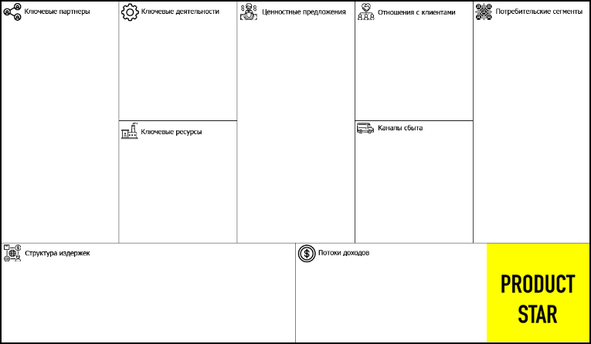 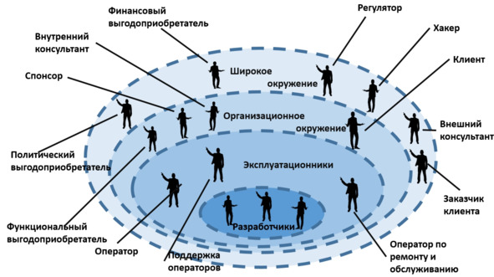 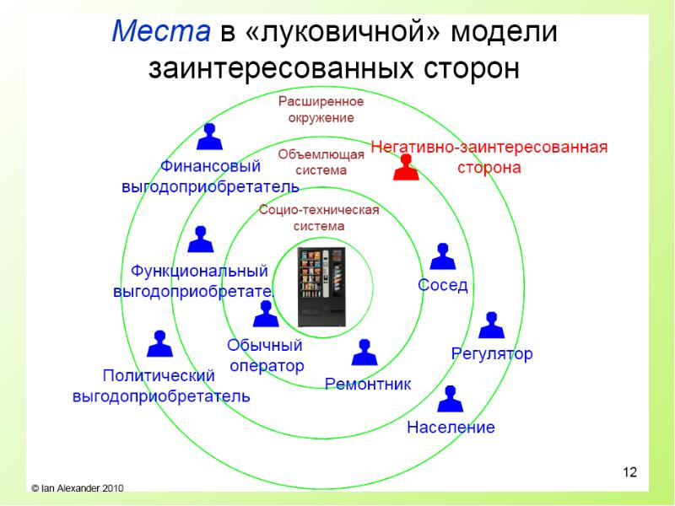 |  | http://projectimo.ru/komanda-i-motivaciya/zainteresovannye-storony-proekta.html?ysclid=ln0tdba9bh117970003
метод Г. Саважа | классификация стейкхолдеров на основе матричного подхода | Метод основан на оценке ЗС с точки зрения их способности нести в себе определенные угрозы проектным событиям или вступать во взаимодействие в интересах общего дела. В итоге Г. Саваж предлагает в зависимости от оценки выбирать одну из типовых стратегий: «Вовлечение», «Взаимодействие», «Наблюдение» и «Защита». | Матрица представляет собой график-таблицу с четырьмя названными выше секторами. Если диагностика показывает ЗС с невысоким уровнем готовности к кооперации и низкой степенью угрозы, выбирается стратегия наблюдения за стороной и отслеживания ее динамики. Когда сторона стремится к взаимодействию, но при этом несет в себе большие угрозы проекту, целесообразно избирать активное взаимодействие с ним.
Потрет пользователя
Customer Development
Пользовательские сценарии
Морфологическая матрица
CJM (customer journey map) |  | Карта клиента CJM в маркетинге нужна, чтобы зафиксировать действия клиента и проблемы, с которыми он столкнулся, и помочь сделать выбор быстрее, а заказ удобнее |  |  |  | https://practicum.yandex.ru/blog/customer-journey-map/#chto-takoe
UJM (user journey map) |  | карта пути онлайн-пользователя внутри продукта, когда он находится на сайте или в приложении
LXM (life experience map) |  | карта жизненного пути потенциальных клиентов. Она помогает понять, как живёт целевая аудитория продукта, чем увлекаются эти люди, какие у них проблемы и потребности. Это нужно, чтобы улучшить продукт и каждый этап взаимодействия с ним для тех, кто ещё о нём не знает.
Архитектура проектного решения |  | Архитектура проектного решения — это крупноблочное описание, из каких ключевых функциональных элементов состоит ваше решение. По этому описанию должно стать понятно, как предлагаемый вами механизм будет работать. При разработке архитектуры необходимо определить ключевые элементы решения и связи между ними, а также процессы, которые ими обеспечиваются, чтобы выполнять заданные функции. На этапе разработки и обсуждения архитектуры, ее целесообразно представлять в виде схемы. По мере работы схема уточняется и детализируется. | Используется для решений всех типов. Существуют конкретные методологии для конкретных сфер деятельности. Так, для ИТ-решений рекомендуется применять V-модель, и т.д. |  |  | https://docs.google.com/document/d/1msZKQbY0v8D0iYwKrK3GCKOWZSATZngX/edit?usp=sharing&ouid=112956889490770890323&rtpof=true&sd=true

